价格牌数量
Style Code | ColorCode-Name | 背面 | 求和项:75/B | 求和项:75/C | 求和项:80/B | 求和项:80/C | 求和项:85/B | 求和项:85/C | 求和项:90/B | 求和项:90/C
T8471AZ | BG392 - BEIGE | 无价格 | 134 | 74 | 324 | 86 | 210 | 86 | 108 | 74
 |  | 有价格 | 276 | 276 | 668 | 338 | 610 | 338 | 334 | 338
 | BK81 - BLACK | 无价格 | 98 | 62 | 278 | 74 | 180 | 74 | 90 | 64
 |  | 有价格 | 282 | 282 | 724 | 327 | 644 | 327 | 362 | 327
 | ER105 - ECRU | 无价格 | 52 | 34 | 146 | 38 | 94 | 38 | 46 | 38
 |  | 有价格 | 437 | 437 | 994 | 542 | 934 | 542 | 497 | 542
总计 |  |  | 1369 | 1255 | 3314 | 1495 | 2852 | 1495 | 1527 | 1473

款号 | 颜色 | 背面 | 75/B | 75/C | 80/B | 80/C | 85/B | 85/C | 90/B | 90/C
T8471AZ | BG392 - BEIGE | 无价格 | 137 | 75 | 330 | 88 | 214 | 88 | 110 | 75
 |  | 有价格 | 282 | 282 | 681 | 345 | 622 | 345 | 341 | 345
 | BK81 - BLACK | 无价格 | 100 | 63 | 284 | 75 | 184 | 75 | 92 | 65
 |  | 有价格 | 288 | 288 | 738 | 334 | 657 | 334 | 369 | 334
 | ER105 - ECRU | 无价格 | 53 | 35 | 149 | 39 | 96 | 39 | 47 | 39
 |  | 有价格 | 446 | 446 | 1014 | 553 | 953 | 553 | 507 | 553

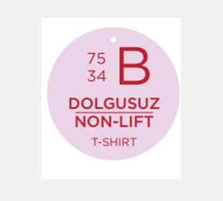
 |  | 圆形尺码吊牌数量 | 75/B | 75/C | 80/B | 80/C | 85/B | 85/C | 90/B | 90/C
 |  | T8471AZ | 1396 | 1280 | 3380 | 1525 | 2909 | 1525 | 1558 | 1502

